Лист1
кровля цех М14 |  |  |  |  |  | кровля М10 |  |  |  |  |  | альтернатива для М10
материалы основного кровельного пирока |  | цена ед. руб. с НДС работ | Сумма руб. с НДС работ | цена ед. руб. с НДС материалов | Сумма руб. с НДС материалов | материалы основного кровельного пирока |  | цена ед. руб. с НДС работ | Сумма руб. с НДС работ | цена ед. руб. с НДС материалов | Сумма руб. с НДС материалов | материалы основного кровельного пирока |  | цена ед. руб. с НДС работ | Сумма руб. с НДС работ | цена ед. руб. с НДС материалов | Сумма руб. с НДС материалов
Кровельная ПВХ-мембрана LOGICROOF V-RP | м2 |  |  |  |  | Техноэласт ПЛАМЯ СТОП ЭКП 4,2 мм | м2 | 451.57 |  |  |  | Кровельная ПВХ-мембрана LOGICROOF® V-GR FB | м2 | 1475
Плиты теплоизоляционные LOGICPIR PROF Ф/Ф λБ=0,025Вт/(м·°С) - 40мм | м2 |  |  |  |  | Унифлекс PRO П 4 мм | м2 | 274.57 |  |  |  | Клей контактный LOGICROOF® Bond | м2 | 250
Утеплитель минераловатный ТЕХНОРУФ Н ПРОФ λБ=0,037Вт/(м·°С) - 60мм | м2 |  |  |  |  | Техноруф В ЭКСТРА 50 мм | м2 | 711.24 |  |  |  | Плиты теплоизоляционные LOGICPIR® PROF СХМ/СХМ | м2 | 1250
Паробарьер СА500 ТехноНиколь | м2 |  |  |  |  | Битум нефтяной кровельный БН 90/30 | м2 | 72.10 |  |  |  | Клей-пена ТЕХНОНИКОЛЬ LOGICPIR | м2 | 15.5
 |  |  |  |  |  | Техноруф В ЭКСТРА 110 мм | м2 | 976.00 |  |  |  | Технобарьер | м2 | 351.00
 |  |  |  |  |  | Битум нефтяной кровельный БН 90/30 | м2 | 72.10 |  |  |  | Праймер битумный ТЕХНОНИКОЛЬ № 01 | м2 | 110.20
 |  |  |  |  |  | Технобарьер 3 мм | м2 | 305.64 |  |  |  | Плиты уклонообразующие LOGICPIR® SLOPE СХМ/СХМ 1,7%
 |  |  |  |  |  | Праймер битумный Технониколь №01 | м2 | 67.86 |  |  |  | Плиты уклонообразующие LOGICPIR® SLOPE СХМ/СХМ 3,4%
основное перекрытие кровли |  |  |  |  |  | основное перекрытие кровли |  |  |  |  |  | основное перекрытие кровли
Профнастил Н60-845-0,8 оцинк. |  |  |  |  |  | Выравнивающий слой из цементно-песчаной стяжки 20 мм |  |  |  |  |  | Выравнивающий слой из цементно-песчаной стяжки 20 мм
Существующие металлические прогоны покрытия |  |  |  |  |  | Сборная ж.б. ребристая плита покрытия 300 мм |  |  |  |  |  | Сборная ж.б. ребристая плита покрытия 300 мм
 |  |  |  |  |  |  |  | 2,931.08 |  |  |  |  |  | 3,451.70
 |  |  |  |  |  |  |  |  |  |  |  |  | 1.5 | 2,301.13

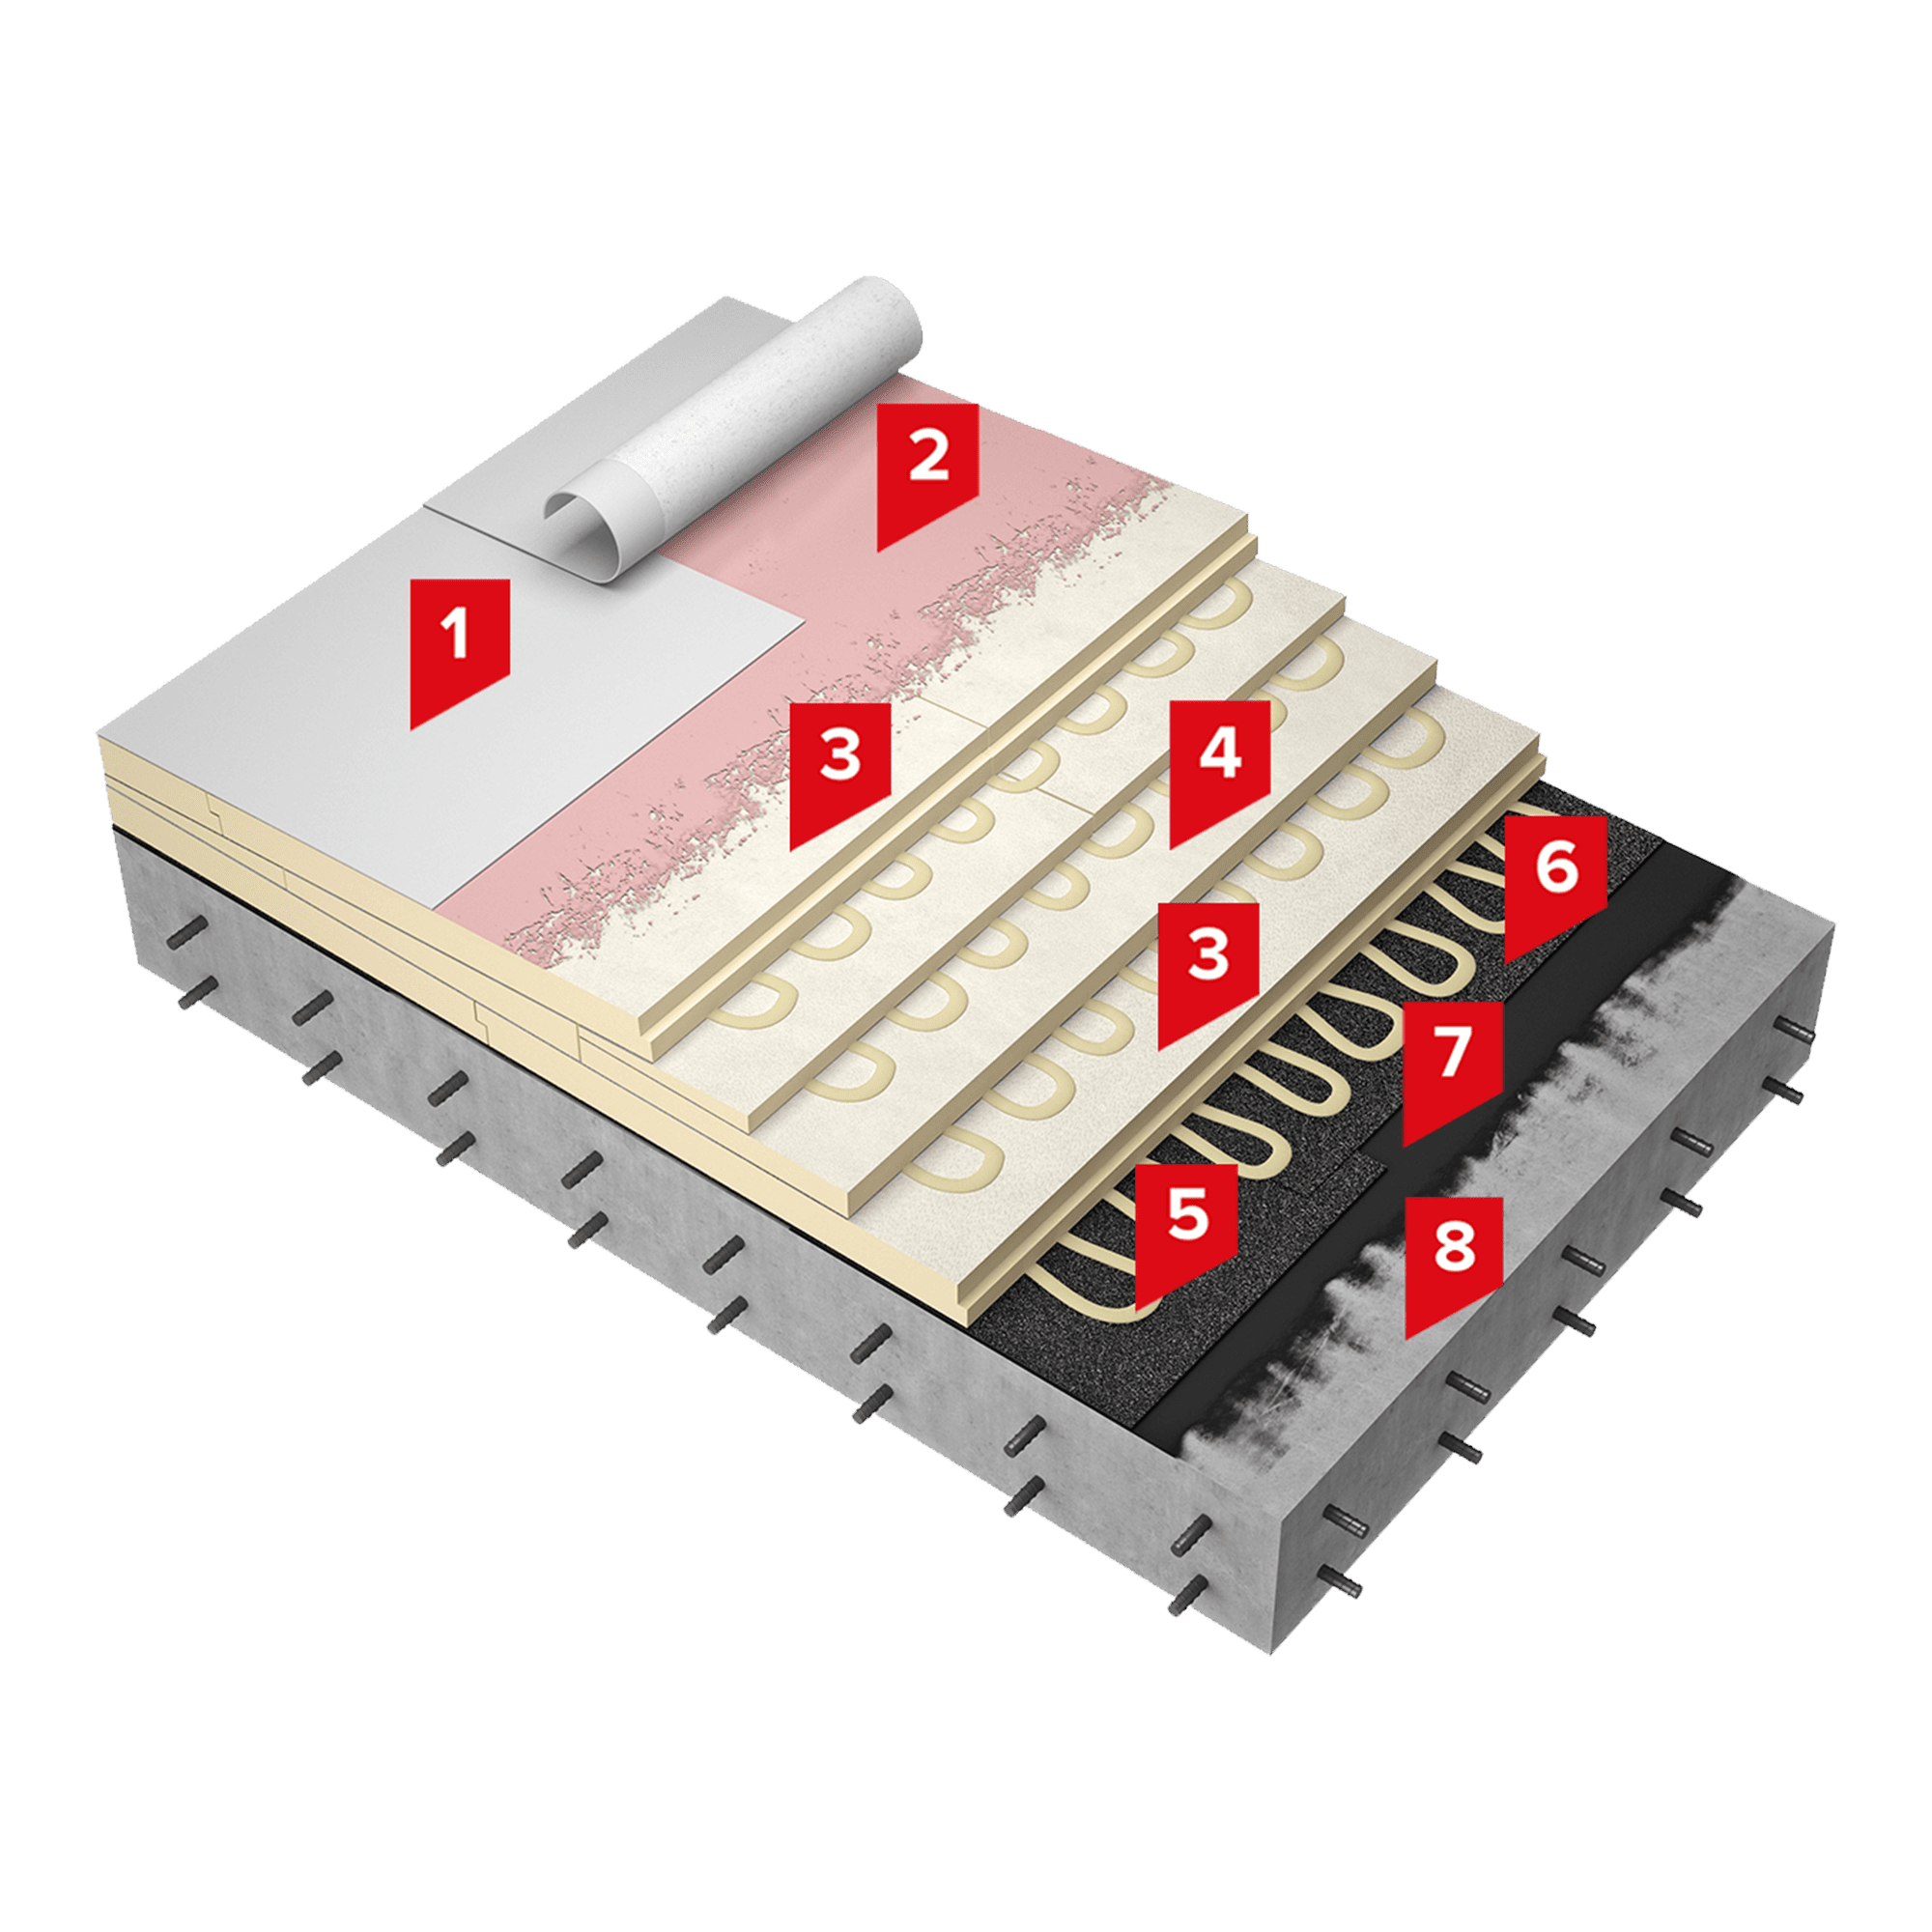

Кровельная ПВХ-мембрана LOGICROOF® V-GR FB
Клей контактный LOGICROOF® Bond
Плиты теплоизоляционные LOGICPIR® PROF СХМ/СХМ
Клей-пена ТЕХНОНИКОЛЬ LOGICPIR
Технобарьер
Праймер битумный ТЕХНОНИКОЛЬ № 01
Плиты уклонообразующие LOGICPIR® SLOPE СХМ/СХМ 1,7%
Плиты уклонообразующие LOGICPIR® SLOPE СХМ/СХМ 3,4%

